Tabelle1
Naturschutzverein Mittleres Glattal - NVMG |  |  | Kontakte Ueli Kräutli:
 |  |  | krautli.ueli@bluewin.ch
 |  |  | 044 810 37 67
Vorname, Name:
Arbeitsbereich/Projekt
Naturschutzverein Mittleres Glattal
Ueli Kräutli
Wydackerstrasse 7
8152 Glattbrugg
Naturschutzverein Mittleres Glattal
Ueli Kräutli
Wydackerstrasse 7
8152 Glattbrugg

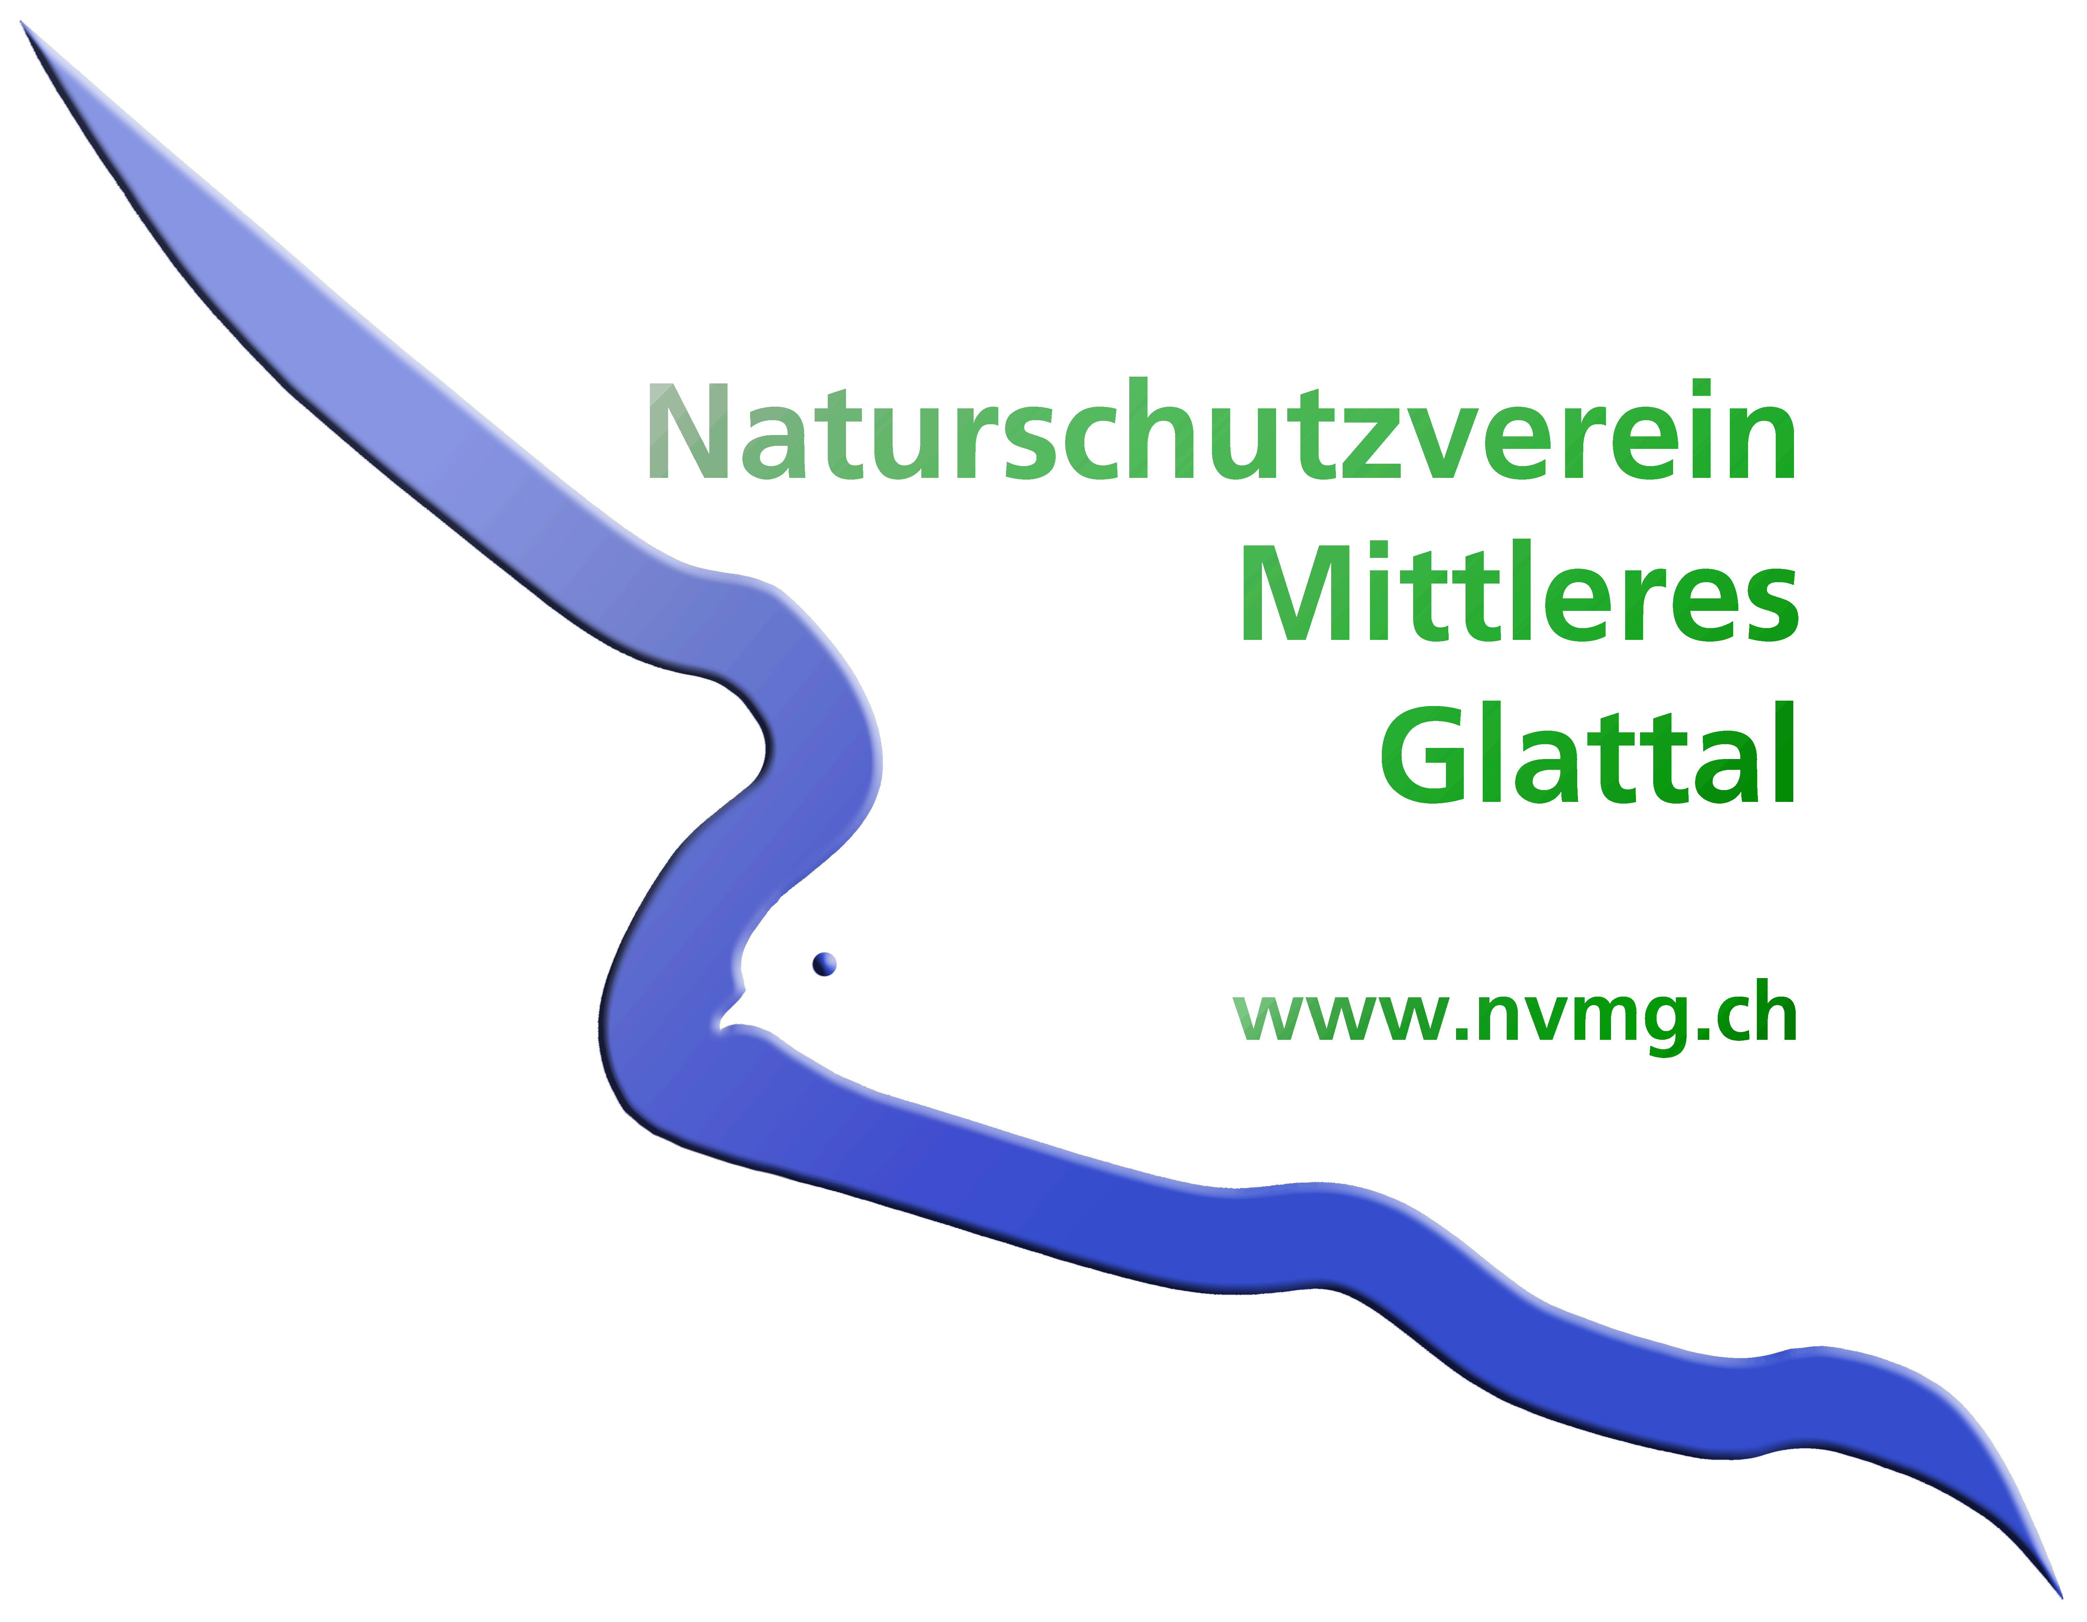 oder per Email an Ueli Kräutli: krautli.ueli@bluewin.ch
Spesenabrechnung
Belegnr. | Datum | Text | Betrag CHF
 |  |  | -
 |  |  | -
 |  |  | -
 |  |  | -
 |  |  | -
 |  |  | -
 |  |  | -
 |  |  | -
 |  | Total | -

Bankkonto: IBAN, Kontobesitzer Bank
Postcheck: Besitzer PC-Nr.
Ort/Datum:
Unterschrift:
Bitte Belege auf A-4 Blatt geklebt mit der Spesenrechnung zustellen. Wenn die Zustellung per Email erfolgt: bitte A4 PDF-Belegbeilage mit der Spesenrechnung zustellen.

